甜点
序号 | 店铺 | 吃的 | 单价 | 数量 | 配送费 | 备注
1 | 幸福西饼 | 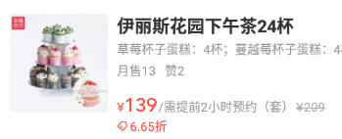 | 139 | 0 | 0
 |  | 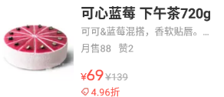 | 69 | 0
 |  | 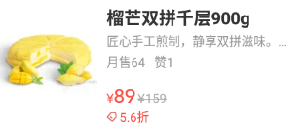 | 89 | 0
 |  |  | 56 | 0
 |  | 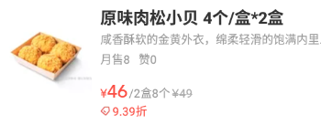 | 46 | 0
 |  | 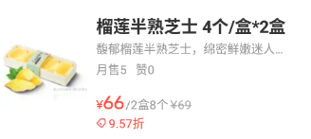 | 66 | 0
 |  | 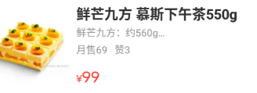 | 99 | 0
 |  | 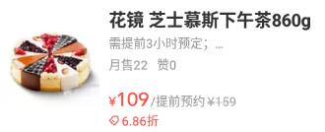 | 109 | 0
 |  |  | 69

烧烤
序号 | 店铺 | 吃的 | 单价 | 数量 | 配送费 | 备注
1 | 蔡记烧烤 |  | 8 | 0 | 5
 |  |  | 8.5 | 0
 |  | 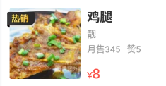 | 8 | 0
 |  | 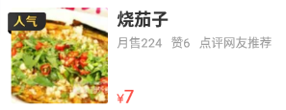 | 7 | 0
 |  |  | 2 | 0
 |  | 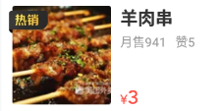 | 3 | 0
 |  | 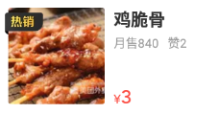 | 3 | 0

水果
序号 | 店铺 | 吃的 | 单价 | 数量 | 配送费 | 备注
1 | 切果NOW | 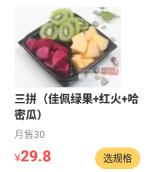 | 29.8 | 0 | 8
 |  | 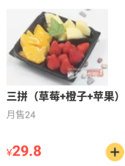 | 29.8 | 0
 |  | 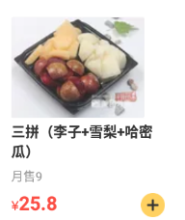 | 25.8 | 0
 |  | 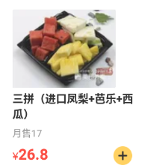 | 26.8 | 0
 |  | 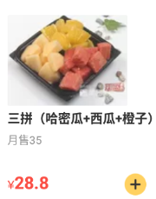 | 28.8 | 0
 |  | 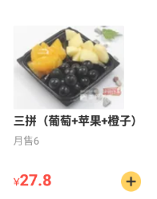 | 27.8 | 0
 |  | 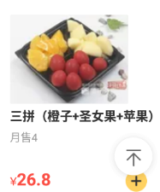 | 26.8 | 0
 |  | 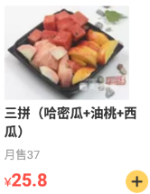 | 25.8 | 0

